Sheet1
PRESS OPERATING INSTRUCTIONS/PRESS ÇALIŞTIRMA TALİMATI / تعليمات تشغيل المطبعة
1) | Every day Three times they Check the Heat of the machine with Electronic Thermo meter and calibrate the Heat transfer machine. | Her gün üç kez elektronik termometre ile makinenin ısısını kontrol ediyor ve ısı aktarma makinesini kalibre edilmeli. | لازم نقيس حرارة الماكينة بالترمومتر الإلكتروني تلات مرات كل يوم، ولازم نعمل معايرة لماكينة نقل الحرارة | 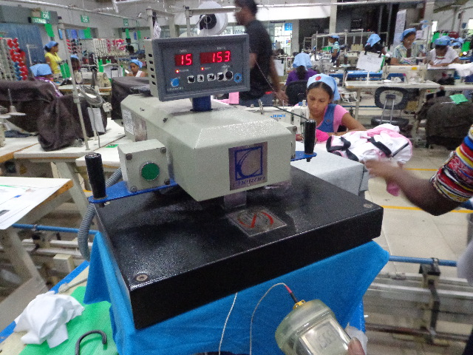
2) | Every day morning they check the H/T bed presure evenness by using carbon paper. | Her sabah H/T yatağının eşitliğini karbon kağıdı kullanarak kontrol edilmeli. | لازم كل يوم الصبح نكشف على تسوية سطح الماكينة باستخدام ورق كربون | 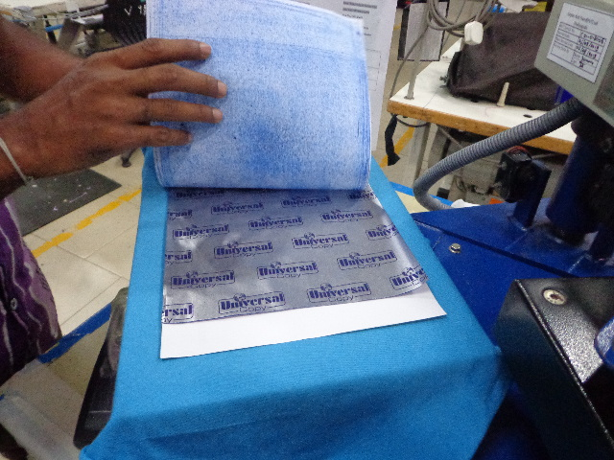
3) | IF the H/T bed is in Good condition white paper will blue all the area same way. If bed is unbalanced it can see from the white paper. | Eğer H/T yatağı iyi durumdaysa, beyaz kağıt tüm alanı aynı şekilde mavileştirir. Yatak dengesizse, beyaz kağıttan da görebilir. | لو سرير/قاعدة H/T حالته كويسة، الورق الأبيض هيتلوّن كله بالأزرق بشكل متساوي. لو السرير مش متوازن، ده هيبان برضه من الورق الأبيض. | 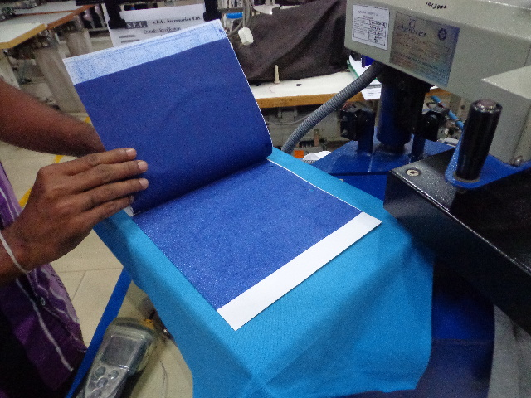
4) | adjust the machine Pressure, Time, Heat as per Given instruction from supplier | Makinenin basıncı, zamanı, ısısını tedarikçinin talimatına göre ayarlayın. | اضبط ضغط الجهاز ووقت التشغيل ودرجة الحرارة وفقًا لتعليمات المورد. | 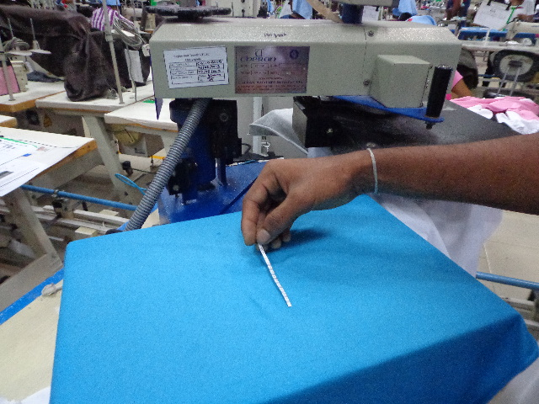
5) | after adjust the machine check the Heat of the machine with Thermo paper and make sure machine with correct condition. | Makineyi ayarladıktan sonra termo kağıdıyla ısısını kontrol edin ve makinenin doğru durumda olduğundan emin olun. | بعد إعداد الجهاز، تحقق من درجة حرارته باستخدام ورق حراري وتأكد من أن الجهاز يعمل بشكل صحيح. | 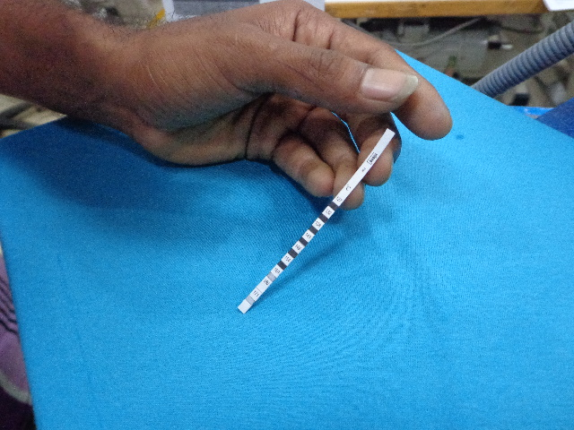
6) | Paste the Heat transfer sticker on the gmt with Normal iron in correct placement. | Heat transfer etiketini GMT'ye normal demirle doğru yerleştirerek yapıştırın. | قم بتطبيق ملصق النقل الحراري عن طريق وضعه بشكل صحيح على شاشة GMT باستخدام مكواة عادية. | 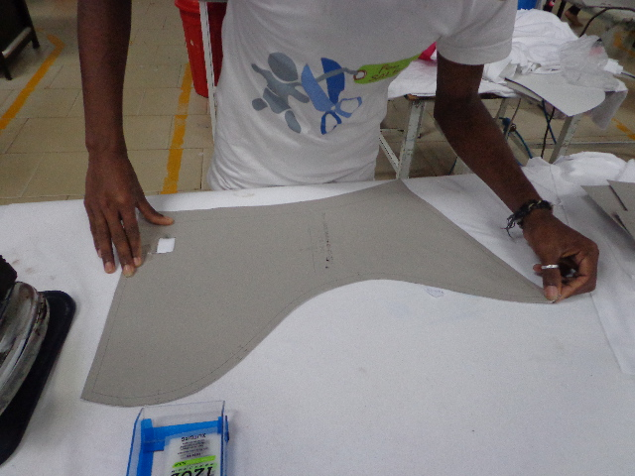
7) | When Pressure , Heat, Time as per the the given stds by supplier Factory Heat transfer labels in machine . | Basınç, Isı, Zaman, Tedarikçi tarafından verilen Fabrika Isı Transfer etiketleri makinede belirlenir. | يتم تحديد الضغط والحرارة والوقت وملصقات نقل الحرارة الخاصة بالمصنع التي يقدمها المورد على الجهاز. | 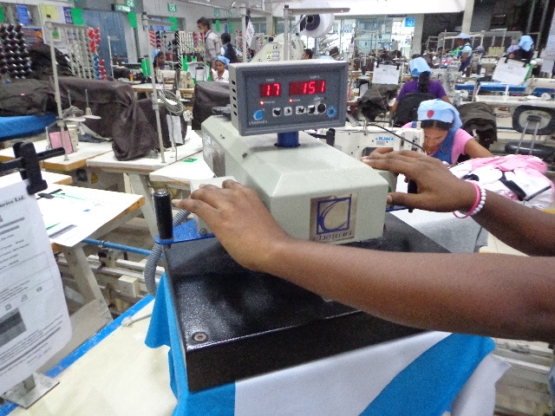
8) | After 10 mins remove the sticker paper from panel and check the appearance. | 10 dakika sonra panelden çıkartma kağıdını çıkarın ve görünümünü kontrol edin. | بعد مرور 10 دقائق، قم بإزالة الملصق من اللوحة وتحقق من مظهره. | 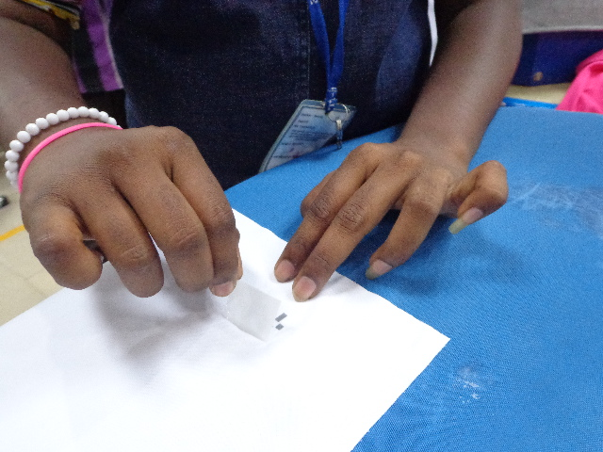
9) | End line checker check 100% Heat transfer lables and make sure it is pasted properly. | Son hat kontrolcüsü %100 ısı transferi lable'larını kontrol edin ve düzgün yapıştırıldığından emin olun. | تحقق من وحدة التحكم في الخط النهائي للتأكد من وجود ملصقات نقل حراري بنسبة 100% وتأكد من لصقها بشكل صحيح. | 